Gráfico
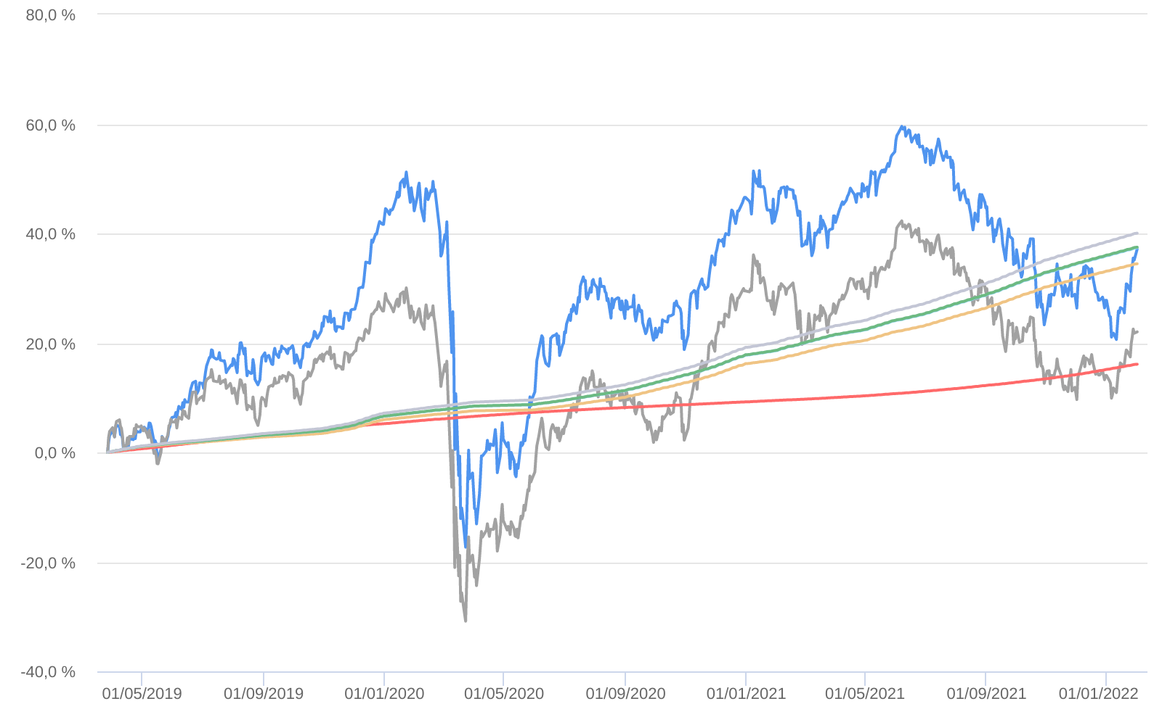
Retorno acumulado - 28/03/2019 até 31/01/2022 (diária)
 | Ativo | Retorno | Retorno YTD*
 | VINCI MOSAICO INSTITUCIONAL FI AÇÕES | 37.15 % | 7.32 %
 | Ibovespa | 22.02 % | 6.98 %
 | CDI +1,00% | 16.11 % | 0.82 %
 | Índice INPC +4,00% | 34.46 % | 1.00 %
 | Índice INPC +4,79% | 37.38 % | 1.06 %
 | Índice INPC +4,82% | 37.50 % | 1.07 %
 | Índice INPC +5,500% | 40.05 % | 1.12 %

